Latihan 1
No | Nama Siswa | NIS | L/P | TGL. Lahir | Agama | Alamat

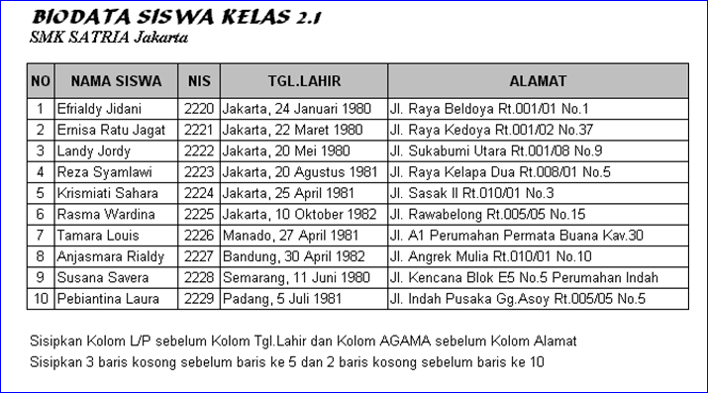
1 | Efrialdy Jidani | 2220 | L | Jakarta, 24 Januari 1980 | Hindu | Jl. Raya Beldoya Rt.001/01 No. 1
2 | Emisa Ratu Jagat | 2221 | P | Jakarta, 22 Maret 1980 | Islam | Jl. Kedoya Rt.001/02 No. 37
3 | Landy Jordy | 2222 | L | Jakarta, 20 Mei 1980 | Hindu | Jl. Sukabumi Utara Rt.001/08 No. 9
4 | Reza Syamlawi | 2223 | L | Jakarta, 20 Agustus 1981 | Kristen | Jl. Raya Kelapa Dua Rt.008/01 No. 5
5
6
7
8 | Krismiati Sahara | 2224 | P | Jakarta, 25 April 1981 | Konghucu | Jl. Sasak II Rt.010?01 No. 3
9 | Rasma Wardina | 2225 | P | Jakarta, 10 Oktober 1982 | Protestan | Jl. Rawabelong Rt.005/05 No. 15
10 | Tamara Louis | 2226 | L | Manado, 27 April 1982 | Kristen | Jl. A1 Perumahan Permata Buana Kav.30
11 | Anjasmara Rialdy | 2227 | L | Bandung, 30 April 1982 | Hindu | Jl. Angrek Mulia Rt.010/01 No. 10
12 | Susana Savera | 2228 | P | Semarang, 11 Juni1980 | Hindu | Jl. Kencana Blok E5 No. 5 Perumahan Indah
13 | Pebiantina Laura | 2229 | P | Padang, 5 Juli 1981 | Islam | Jl. Indah Pusaka Gg.Asoy Rt.005/05 No.5
14
15

Latihan 2
Petunjuk:
1. Buat tabel Data nilai Siswa
2. Untuk nilai Akhir diisi dengan ketentuan: 75% dari nilai 1 dan 25% dari nilai 2
3. Jumlah Siswa diisikan dengan menghitung jumlah data dengan menggunakan fungsi counta
4. Total nilai akhir, nilai akhir terbesar dan nilai akhir terkecil dan rata-rata diisikan dengan menggunakan fungsi statistik
Data Nilai Siswa
No | NIS | NAMA | Nilai
 |  |  | Nilai 1 | Nilai 2 | Nilai Akhir
 |  |  | 75% | 25%
1 | 54110 | Yudianto | 65 | 87 | 70.5
2 | 54111 | Martini | 70 | 65 | 68.75
3 | 54112 | Kusmandar | 50 | 80 | 57.5
4 | 54113 | Sandyasa | 90 | 56 | 81.5
5 | 54114 | Agus Wijarnaka | 55 | 90 | 63.75
6 | 54115 | Maman nurdiansyah | 78 | 54 | 72
7 | 54116 | Ayu Diah Kirana Putri | 65 | 65 | 65
8 | 54117 | Santiyasa Putra | 76 | 89 | 79.25
9 | 54118 | Kumala Dewi | 89 | 90 | 89.25
10 | 54119 | Kusuma wardana | 90 | 80 | 87.5

 |  | Jumlah Siswa | 10
 |  | Total Nilai Akhir | 735
 |  | Nilai Akhir terbesar | 89.25
 |  | Nilai Akhir terkecil | 57.5
 |  | Rata-rata Nilai Akhir | 73.5

Latihan 3
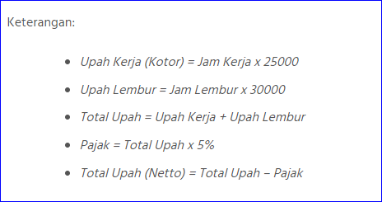
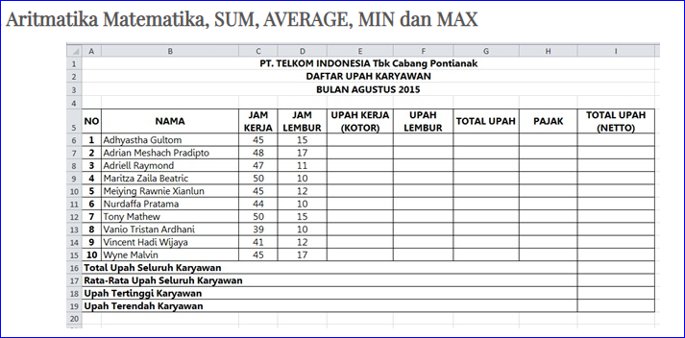

No | Nama | Jam Kerja | Jam Lembur | UPAH KERJA (KOTOR) | UPAH LEMBUR | TOTAL UPAH | PAJAK | TOTAL UPAH (NETTO)

1 | TOI | 45 | 15 | 1125000 | 450000 | 1575000 | 78750 | 1496250
2 | RAMA | 48 | 17 | 1200000 | 510000 | 1710000 | 85500 | 1624500
3 | AMAR | 47 | 11 | 1175000 | 330000 | 1505000 | 75250 | 1429750
4 | RONI | 50 | 10 | 1250000 | 300000 | 1550000 | 77500 | 1472500
5 | SIA | 45 | 12 | 1125000 | 360000 | 1485000 | 74250 | 1410750
6 | ZONI | 44 | 10 | 1100000 | 300000 | 1400000 | 70000 | 1330000
7 | AMAR | 50 | 15 | 1250000 | 450000 | 1700000 | 85000 | 1615000
8 | YUI | 39 | 10 | 975000 | 300000 | 1275000 | 63750 | 1211250
9 | LOU | 41 | 12 | 1025000 | 360000 | 1385000 | 69250 | 1315750
10 | KANG | 45 | 17 | 1125000 | 510000 | 1635000 | 81750 | 1553250

Latihan 4
KETENTUAN:
 | PT. KARYA KITA
 | DAFTAR GAJI PEGAWAI PERIODE JANUARI 2009
1. Tunjangan diberikan sebesar 25% dari Gaji Pokok
2. PPH dibebankan sebesar 5% dari Gaji Pokok
3. Gaji Bersih adalah Gaji Pokok + Tunjangan - PPH
4. Carilah Total Gaji, Gaji Tertinggi, Gaji Terendah, dan Rata-rata Gaji dengan fungsi statistik
NO | NAMA PEGAWAI | GAJI POKOK | TUNJANGAN | PPH | GAJI BERSIH
1 | Ruslani | Rp2,500,000 | Rp625,000 | Rp125,000 | Rp3,000,000
2 | Rahmawati | Rp2,000,000 | Rp500,000 | Rp100,000 | Rp2,400,000
3 | Santoso | Rp1,800,000 | Rp450,000 | Rp90,000 | Rp2,160,000
4 | Liliana | Rp1,700,000 | Rp425,000 | Rp85,000 | Rp2,040,000
5 | Ahmad Karyadi | Rp1,500,000 | Rp375,000 | Rp75,000 | Rp1,800,000
6 | Jumanto | Rp1,200,000 | Rp300,000 | Rp60,000 | Rp1,440,000
7 | Hasan Albana | Rp1,000,000 | Rp250,000 | Rp50,000 | Rp1,200,000
8 | Bian Albi | Rp950,000 | Rp237,500 | Rp47,500 | Rp1,140,000
9 | Takriman | Rp900,000 | Rp225,000 | Rp45,000 | Rp1,080,000
10 | Barhaza | Rp800,000 | Rp200,000 | Rp40,000 | Rp960,000
TOTAL GAJI |  |  |  |  | Rp17,220,000
GAJI TERTINGGI |  |  |  |  | Rp3,000,000
GAJI TERENDAH |  |  |  |  | Rp960,000
RATA-RATA GAJI |  |  |  |  | Rp1,722,000

Setelah selesai simpanlah dokumen dengan nama file- Tabel 1

Latihan 5
 | LEMBAGA PENDIDIKAN KOMPUTER
 | JS@COMP.COURSE
 | Jl. Raya Kantor Kelurahan Pengasinan No. 08 ) 0251 - 8612 825

DAFTAR HASIL UJIAN KOMPUTER SISWA PERIODE NOP - DES 2008

No | Nama Siswa | NILAI |  |  | Nilai Rata-Rata | Keterangan
 |  | Windows | Word | Excel
111 | Dewi Mentari | 75 | 80 | 78 | 78 | LULUS
112 | Mulyadi | 75 | 85 | 77 | 79 | LULUS
113 | Ruslih | 70 | 70 | 70 | 70 | LULUS
114 | Norma Oklana | 70 | 65 | 60 | 65 | TIDAK LULUS
115 | Dwi Sulistyo | 75 | 80 | 70 | 75 | LULUS
116 | Atin Supriyatna | 75 | 80 | 75 | 77 | LULUS
117 | Shaman | 90 | 90 | 85 | 88 | LULUS
118 | Asmawi | 75 | 75 | 70 | 73 | LULUS
119 | Dion Ariesta | 70 | 70 | 70 | 70 | LULUS
120 | Azaz Furqon | 90 | 90 | 85 | 88 | LULUS

Nilai Tertinggi |  | 90 | 90 | 85 | 88
Nilai Terendah |  | 70 | 65 | 60 | 65

Jumlah Peserta Lulus |  | 9
Jumlah Peserta Tidak Lulus |  | 1

KETENTUAN:
1. Carilah nilai rata-rata dengan cara menambahkan nilai (Windows + Word + Excel)/3 Atau menggunakan fungsi =Average(range)
2. Formatlah angka nilai rata-rata dalam bentuk tanpa desimal
3. Isilah keterangan dengan menggunakan fungsi Logika (=IF) dengan ketentuan:
a. Jika Nilai rata-rata >=70 maka dinyatakan "Lulus"
b. Jika Nilai rata-rata <70 maka dinyatakan "Tidak Lulus"
4. Urutkan data berdasarkan nama siswa, secara Ascending

Latihan 6
Data Penjualan
No | Kode Produk | Nama Produk | Harga Pokok | Harga Jual | Penjualan per Minggu |  |  |  | Total Jual | Keuntungan
 |  |  |  |  | I | II | III | IV |  | Total Harga Pokok | Total Harga Terjual | Keuntungan
1 | CB-01-BL | BLACKFOREST | Rp45,000.00 | Rp47,250.00 | 25 | 10 | 8 | 28 | 71 | Rp3,195,000.00 | Rp3,354,750.00 | Rp159,750.00
2 | CB-01-BR | BROWNIES | Rp30,000.00 | Rp31,500.00 | 15 | 8 | 20 | 22 | 65 | Rp1,950,000.00 | Rp2,047,500.00 | Rp97,500.00
3 | CB-01-CC | CHESEE CAKE | Rp35,000.00 | Rp36,750.00 | 6 | 8 | 4 | 8 | 26 | Rp910,000.00 | Rp955,500.00 | Rp45,500.00
4 | CB-02-BC | BOLU CARAMEL | Rp32,000.00 | Rp33,600.00 | 14 | 9 | 5 | 20 | 48 | Rp1,536,000.00 | Rp1,612,800.00 | Rp76,800.00
5 | CB-06-TC | TIRAMISU CAKE | Rp28,000.00 | Rp29,400.00 | 22 | 10 | 15 | 22 | 69 | Rp1,932,000.00 | Rp2,028,600.00 | Rp96,600.00
Total Keseluruhan |  |  |  |  | 82 | 45 | 52 | 100 | 279 | Rp9,523,000.00 | Rp9,999,150.00 | Rp476,150.00
Total Tertinggi |  |  |  |  | 25 | 10 | 20 | 28 | 71 | Rp3,195,000.00 | Rp3,354,750.00 | Rp159,750.00
Total Terendah |  |  |  |  | 6 | 8 | 4 | 8 | 26 | Rp910,000.00 | Rp955,500.00 | Rp45,500.00
Rata-Rata |  |  |  |  | 16.4 | 9 | 10.4 | 20 | 55.8 | Rp1,904,600.00 | Rp1,999,830.00 | Rp95,230.00
Ketentuan Pengerjaan:
1. Buatlah table seperti table Latihan I di atas
2. Isi data sesuai dengan data yg sudah ada pada table pada Latihan I
3. Hitunglah Total Jual dengan menjumlahkan seluruh penjualan per minggu
4. Hitunglah Harga Jual dengan keuntungan 5% dari Harga Pokok
5. Hitunglah Total Harga Pokok dengan mengkalikan Harga Pokok dengan Total Jual
6. Hitunglah Total Harga Terjual dengan mengkalikan Harga Jual dengan Total Jual
7. Hitunglah Keuntungan dengan mengurangi kolom Total Harga Jual dengan kolom Total Harga Pokok

Latihan 7
Aplikasi Pesanan
Ketentuan Pengerjaan:
1. Buatlah table seperti table Latihan 2
2. Isikan Nama Produk dengan menggunakan vlookup berdasarkan kode (Latihan 6)
3. Isikan Harga dengan menggunakan vlookup berdasarkan kode (Latihan 6)
4. Isikan Subtotal dengan mengkalikan Harga dengan Jumlah
5. Totalkanlah Jumlah dan Subtotal
Kode | Nama Produk | Harga | Jumlah | Subtotal
CB-01-BL | BLACKFOREST | Rp45,000.00 | 4 | Rp180,000.00
CB-02-BC | BOLU CARAMEL | Rp32,000.00 | 4 | Rp128,000.00
CB-06-TC | TIRAMISU CAKE | Rp28,000.00 | 5 | Rp140,000.00
CB-01-BR | BROWNIES | Rp30,000.00 | 2 | Rp60,000.00
CB-01-CC | CHESEE CAKE | Rp35,000.00 | 6 | Rp210,000.00
Total Jumlah |  |  | 21 | Rp718,000.00

